Sheet1
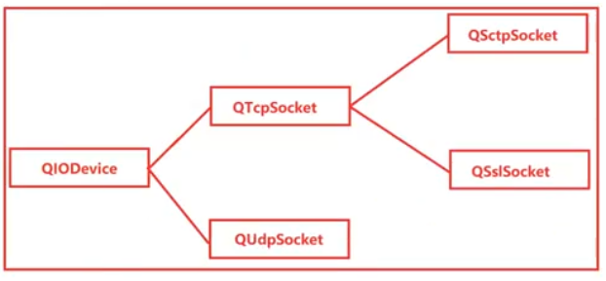
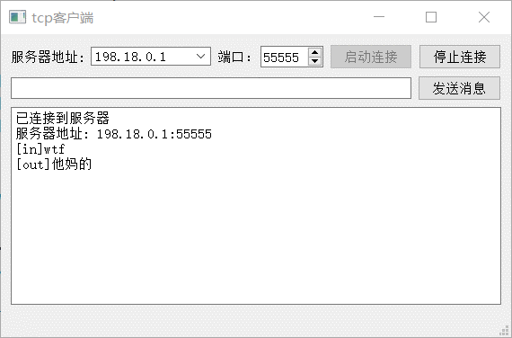
02 TCP协议工作原理及实战

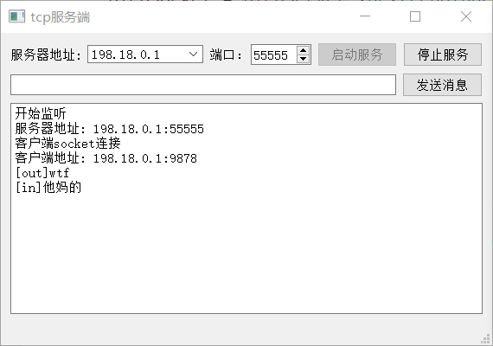
 |  |  | 服务端程序 | 客户端程序
 | 一、TCP协议基础知识
 | 1、传输控制协议（TCP，TransmissionControlProtocol）是一种
 | 面向连接的、可靠的、基于字节流的传输层通信协议。
 | 可靠性 自动重传，保证数据的完整性
 | 面向连接 需要建立连接
 | 拥塞控制
 | 有序性 | tcp结构
 | 2、TCP拥塞控制算法（也称AIMD算法）。该算法主要包括四个主
 | 要部分：慢启动、拥塞避免、快速重传和快速恢复。

Sheet2
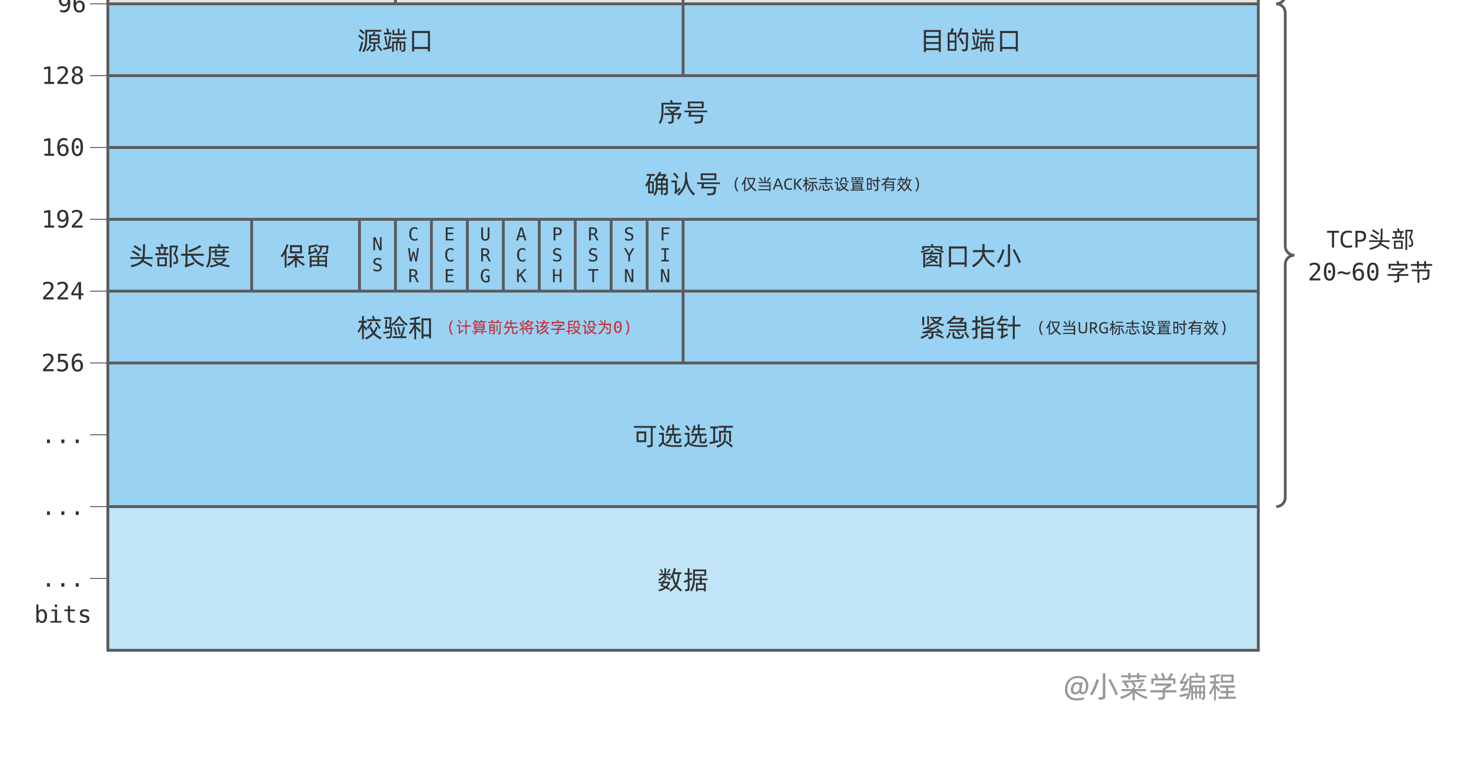
报头长度 20-60字节(15*4=60)

序号（ sequence number ）字段，长度为 32 位，表示数据首字节的序号。
在三次握手阶段，SYN 指令也是通过该字段，将本端选定的 起始序号 告诉接收方。

确认号 （ acknowledgement number ）字段，长度为 32 位。
它表示已确认收到的数据序号，它的值为：已收到数据最后一个字节的序号加一，
即接收方期望进一步接收的数据序号。

标志位
SYN ，序号同步指令，在 TCP 三次握手建立连接时，将本端选定序号告诉对端；
ACK ，确认指令，表示确认号有效，对已接收数据进行确认；
RST ，重置指令，表示出现严重错误，常用于拒绝非法报文段以及拒绝连接请求；
PSH ，立即推送指令，指示接收方立即将数据提交给应用层，不用等缓冲区装满；
FIN ，连接关闭指令，用于告诉对端，本端数据已发送完毕，连接关闭；

